상품제안서
홀로그램 실제본 노트(주문제작형) | 상품코드: F24532

 |  |  |  |  |  |  | 02-412-0044 | www.easy1.co.kr
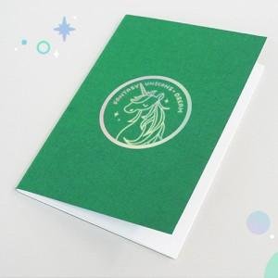

【상세/제작정보】 | 표지 1면 홀로그램박인쇄, 내지 무지 오피피포장시 개당 100원 추가

【인쇄/포장옵션】 | 홀로그램 / OPP(비닐)

【공급단가】 | 수량 | 500~ | 1,000~ | 3,000~ | 5,000~ | 10,000~
*VAT별도 | 40P | 1,610원 | 1,550원 | 1,490원 | 1,430원 | 1,380원
 | 60P | 1,750원 | 1,680원 | 1,620원 | 1,560원 | 1,500원

【상품 URL】 | https://easy1.co.kr:443/src/goods_detail.php?gdno=24532

